Hoja1
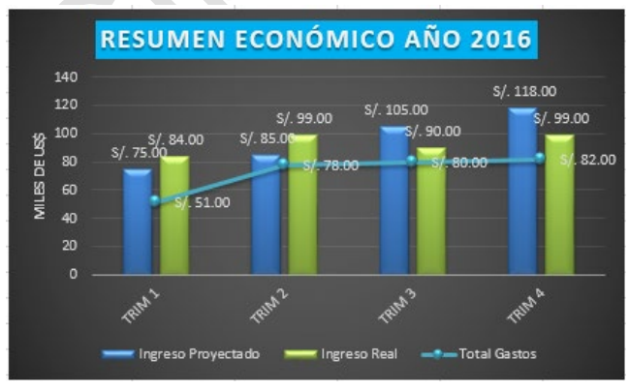
RESUMEN ECONOMICO AÑO 2016
RESUMEN ECONÓMICO AÑO 2016
(En miles US $)

 | TRIM 1 | TRIM 2 | TRIM 3 | TRIM 4
Ingreso Proyectado | 75 | 85 | 105 | 118
Ingreso Real | 84 | 99 | 90 | 99
Total Gastos | 51 | 78 | 80 | 82

Hoja2
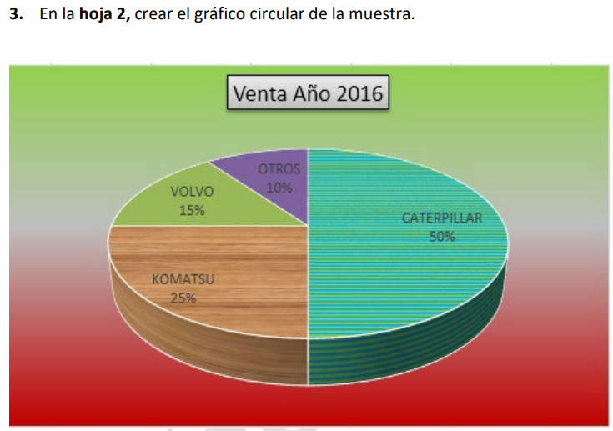
Participación de Mercado de Maquinaria Pesada
(En dólares americanos)

MARCA | Venta Año 2016
CATERPILLAR | 125,000,000
KOMATSU | 62,500,000
VOLVO | 37,500,000
OTROS | 25,000,000
TOTAL | 250,000,000

